电池容量测试数据
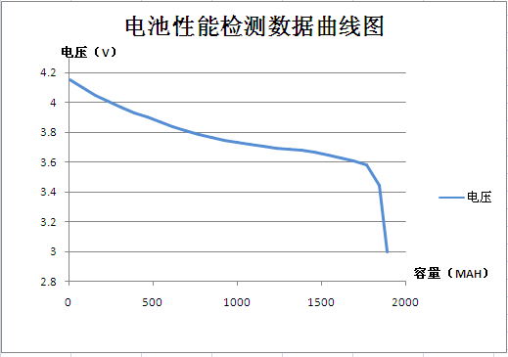
1#
循环次数 | 工步号 | 工作状态 | 设定电流 | 设定电压 | 起始电压 | 终止电压 | 终止容量 | 起始内阻 | 终止内阻 | 终止时间 | 终止电流
1 | 1 | 恒流放电 | 360 | 3 | 3.813 | 2.997 | 1150.303 | 90 | 105.1 | 191.82 | 359.8
1 | 2 | 恒流充电 | 360 | 4.2 | 3.16 | 4.2 | 1739.102 | 104.8 | 89.8 | 290.08 | 359.6
1 | 3 | 恒压充电 | 360 | 4.2 | 4.198 | 4.2 | 181.68 | 89.8 | 87.9 | 105.45 | 16.2
1 | 4 | 搁置 |  |  | 4.196 | 4.19 | 0 | 87.9 | 88.4 | 60.02 | 0
1 | 5 | 恒流放电 | 360 | 3 | 4.127 | 2.998 | 1918.791 | 88.6 | 88.9 | 319.98 | 359.8
1 | 6 | 恒流充电 | 900 | 4.2 | 3.254 | 4.2 | 1491.618 | 87.3 | 85.5 | 99.43 | 900.2
1 | 7 | 恒压充电 | 900 | 4.2 | 4.198 | 4.2 | 433.017 | 90.4 | 89.4 | 134.85 | 17.2
1 | 8 | 搁置 |  |  | 4.197 | 4.191 | 0 | 89.4 | 89.3 | 60.02 | 0
1 | 9 | 恒流放电 | 900 | 3 | 4.032 | 2.994 | 1913.03 | 90 | 86.7 | 127.52 | 900

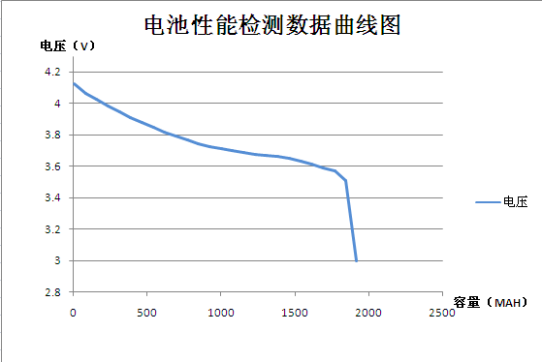

2#
循环次数 | 工步号 | 工作状态 | 设定电流 | 设定电压 | 起始电压 | 终止电压 | 终止容量 | 起始内阻 | 终止内阻 | 终止时间 | 终止电流
1 | 1 | 恒流放电 | 360 | 3 | 3.836 | 2.999 | 1155.459 | 90.7 | 90.8 | 192.73 | 359.6
1 | 2 | 恒流充电 | 360 | 4.2 | 3.109 | 4.2 | 1760.889 | 89.3 | 84.4 | 293.62 | 360
1 | 3 | 恒压充电 | 360 | 4.2 | 4.199 | 4.2 | 131.893 | 84.4 | 84.3 | 78.08 | 17.2
1 | 4 | 搁置 |  |  | 4.197 | 4.192 | 0 | 84.3 | 84.3 | 60.02 | 0
1 | 5 | 恒流放电 | 360 | 3 | 4.153 | 2.995 | 1891.749 | 84.6 | 89.2 | 315.52 | 359.8
1 | 6 | 恒流充电 | 900 | 4.2 | 3.176 | 4.2 | 1577.37 | 87.7 | 84.6 | 105.15 | 900
1 | 7 | 恒压充电 | 900 | 4.2 | 4.198 | 4.2 | 324.82 | 84.5 | 83.8 | 99.48 | 17.2
1 | 8 | 搁置 |  |  | 4.197 | 4.191 | 0 | 83.8 | 84 | 60.02 | 0
1 | 9 | 恒流放电 | 900 | 3 | 4.095 | 2.99 | 1889.013 | 85 | 90.6 | 125.92 | 900.4

